EXPERIENCIA GENERAL
RENTING DE ANTIOQUIA - RENTAN
INVITACION PRIVADA No 023 DE 2025
ACREDITACIÓN EXPERIENCIA GENERAL - FORMATO No 3
Numeral 3.8.1 Para habilitarse en el Proceso de Contratación, el Proponente acreditará que la sumatoria de los contratos aportados como experiencia es mayor o igual al cien por ciento (100 %) respecto del valor total del Presupuesto Oficial establecido para el Proceso de Contratación expresado en SMMLV. Estos contratos serán verificados en el Registro Único de Proponentes (RUP) y en el “Formato 3 – Experiencia”, para los Proponentes que no están obligados a estar inscritos en el RUP, cumpliendo con los requisitos de experiencia previstos en el numeral “10.1 Acreditación de la experiencia del Proponente” de la invitación. Númeral 10.1 Para que a los Proponentes se les otorgue puntaje por su experiencia aportarán: (i) el Registro Único de Proponentes (RUP), para aquellos que estén obligados a tenerlo;(ii) alguno de los documentos válidos señalados en el numeral 10.1.5 de la invitación que acredite su experiencia relacionada en el RUP. EXPERIENCIA GENERAL, Que correspondan o hayan incluido actividades de: - INTERVENTORÍA A PROYECTOS QUE HAYAN CONTENIDO LA EJECUCIÓN DE ACTIVIDADES DE: CONSTRUCCIÓN O RECONSTRUCCIÓN O MEJORAMIENTO EN PAVIMENTO ASFALTICO O CONCRETO HIDRÁULICO O PLACA HUELLA O ASFALTO NATURAL O ASFÁLTICA O PAVIMENTO ARTICULADO O ADOQUINADO DE VÍAS PRIMARIAS O SECUNDARIAS O VÍAS TERCIARIAS O VÍAS URBANAS O PISTAS DE AEROPUERTOS 3.8.1 EXIGENCIA MÍNIMA DE LA EXPERIENCIA DEL PROPONENTE Para habilitarse en el Proceso de Contratación, el Proponente acreditará que la sumatoria de los contratos aportados como experiencia es mayor o igual al cien por ciento (100 %) respecto del valor total del Presupuesto Oficial establecido para el Proceso de Contratación expresado en SMMLV. Estos contratos serán verificados en el Registro Único de Proponentes (RUP) y en el “Formato 3 – Experiencia”, para los Proponentes que no están obligados a estar inscritos en el RUP, cumpliendo con los requisitos de experiencia previstos en el numeral “10.1 Acreditación de la experiencia del |  |  |  |  |  |  |  |  |  |  | w
No PROPUESTA | PROPONENTE | INTEGRANTES | REQUISITOS EXPERIENCIA | CERTIFICACION No.1 | CERTIFICACION No.2 | CERTIFICACION No.3 | CERTIFICACION No.4 | CONTRATOS EN SMLMV, | Observacion | CUMPLE/NO CUMPLE EXPERIENCIA GENERAL DEL PROPONENTE
PROPUESTA No 1 | CREAXXION INGENIEROS CONSULTORES S.A. identificado con NIT 901.831.423 6 | CREAXXION INGENIEROS CONSULTORES S.A. identificado con NIT 901.831.423 6 | FOLIOS DE LA PROPUESTA | RUP 1 20240528 certificado centro sur_ | RUP 6 SOP I Apostilla | RUP 2 20240318 zona sur_ |  |  |  | CUMPLE
 |  |  | OBJETO DEL CONTRATO | Ejecución ASESORÍA A LA INSPECCIÓN FISCAL PARA LA EXPLOTACIÓN DE LAS OBRAS AEROPORTUARIAS CONCESIONADAS ZONA SUR, la cual comprende los Contratos de Concesión: Aeropuerto el Tepual de Puerto Montt; X Región de los Lagos, Nuevo Aeropuerto de la Región de la Araucanía, Aeropuerto Presidente Carlos lbáñez del Campo de Punta Arenas, Aeropuerto Carriel Sur de Concepción y Aeropuerto La Florida de La Serena (CÓDIGO SAFI 209826) | ASESORÍA A LA INSPECCIÓN FISCAL PARA LA EXPLOTACIÓN DE LAS OBRAS VIALES CONCESIONADAS: SISTEMA ORIENTE - PONIENTE Y ACCESO VIAL AMB. (CÓDIGO SAFI 209826) | Ejecución ASESORÍA A LA INSPECCIÓN FISCAL PARA LA EXPLOTACIÓN DE LAS OBRAS AEROPORTUARIAS CONCESIONADAS ZONA SUR, la cual comprende los Contratos de concesión: Aeropuerto el Tepual de Puerto Montt; X Región de Los Lagos, Nuevo Aeropuerto de la Región de la Araucanía, Aeropuerto Presidente Carlos lbáñez del Campo de Punta Arenas (CÓDIGO SAFI 269038). |  | CONTRATOS APORTADOS
 |  |  | INTEGRANTE QUE APORTA LA EXPERIENCIA | CREAXXION INGENIEROS CONSULTORES S.A. SUCURSAL COLOMBIA | CREAXXION INGENIEROS CONSULTORES S.A. SUCURSAL COLOMBIA | CREAXXION INGENIEROS CONSULTORES S.A. SUCURSAL COLOMBIA |  | 3
 |  |  | PARTICIPACIÓN | 50% | 97% | 65%
 |  |  | No. CONTRATO Y CONTRATANTE | RESOLUCIÓN D.G.O.P. Nº 1140, DE 01 DE ABRIL DE 2014; RESOLUCIÓN D.G.O.P. Nº 112, DE 17 DE JULIO DE 2014; RESOLUCIÓN D.G.O.P. Nº 37, DE 13 DE ABRIL DE 2017 y RESOLUCIÓN D.G.O.P. Nº 105, DE 20 DE SEPTIEMBRE DE 2017 | RESOLUCIÓN D.G.O.P. Nº 216 DEL 17 DE NOVIEMBRE DE 2014 Y RESO LUCION D.G.O.P. Nº 151 DE 14 DE DICIEMBRE DE 2017 | RESOLUCIÓN D.G.O.P. Nº 3759 DEL 29 DE SEPTIEMBRE DE 2017; RESOLUCION D.G.O.P. Nº 4058 DE 18 DE OCTUBRE DE 2017 Y RESOLUCION D.G.O.P. Nº 4389 DE 10 DE NOVIEMBRE DE 2017
 |  |  | FECHA DE INICIO Y TERMINACÓN | 12/08/2014-11/01/2018 | 10/12/2014-9/07/2018 | 30/01/2018-29/04/2021
 |  |  | VALOR EN SMLMV EN RUP | 12,922.58 | 12,008.10 | 8,602.32 |  | 23,700.66
 |  |  | No DE CONTRATO EN EL RUP | 1 | 6 | 2
 |  |  | TIPO DE CERTIFICADO | CERTIFICADO | CERTIFICADO | CERTIFICADO
 |  |  | APOSTILLADO | SI | SI | SI
 |  |  | CUMPLE/NO CUMPLE EL CONTRATO | CUMPLE | CUMPLE | CUMPLE
PROPUESTA No 2 | CONSORCIO INTERVIALES 2025 | GRUPO INTERVIALES S.A.S. NIT: 900.842.466 – 6 CON EL 60% DE PARTICIPACION JJORGE PIDDO SEGUIDO DE LA EXPRESIÓN SUCURSAL COLOMBIA NIT: 900.516.298 – 8 CON EL 40 % DE PARTICIPACION | FOLIOS DE LA PROPUESTA | PAGINA 127 DE LA PROPUESTA | PAGINA 166 DE LA PROPUESTA |  |  |  |  | CUMPLE
 |  |  | OBJETO DEL CONTRATO | Interventoria tecnica, ambiental, administrativa, financiera y legal para la construccion de la doble calzada desde el intercambio de la carrera 80 hasta el empalme con la via de acceso oriental del Tunel Fernando Gomez Martinez en el sector de Loma Hermosa y obras complementarias (CONEXION VIAL GUILLERMO GAVIRIA CORREA) | Interventoria para la construcción del intercambio vial de la transversal superior con la loma de los balsos y obras complementarias |  |  | CONTRATOS APORTADOS
 |  |  | INTEGRANTE QUE APORTA LA EXPERIENCIA | RUTH ELENA TABARES ZULETA JORGE PIDDO SUCURSAL COLOMBIA | RUTH ELENA TABARES ZULETA JORGE PIDDO SUCURSAL COLOMBIA |  |  | 2
 |  |  | PARTICIPACIÓN | 75% | 100%
 |  |  | No. CONTRATO Y CONTRATANTE | Gobernación de Antioquia-2013-SS-20-030 | Alcaldia De Medellin-4600051883 DE 2013
 |  |  | FECHA DE INICIO Y TERMINACÓN | 21/10/2013-30/12/2016 | 24/02/2014-13/11/2015
 |  |  | VALOR EN SMLMV EN RUP | 11,324.58 | 2,102.14 |  |  | 10,595.57
 |  |  | No DE CONTRATO EN EL RUP | 33 JORGEPIDDO 48 G. INTERVIALES | 36 JORGEPIDDO 37 G. INTERVIALES
 |  |  | TIPO DE CERTIFICADO | CERTIFICADO - ACTA DE LIQUIDACION | CERTIFICADO
 |  |  | CUMPLE/NO CUMPLE EL CONTRATO | CUMPLE | CUMPLE

 |  |  |  | 6461.29 | 11647.857 | 5591.508
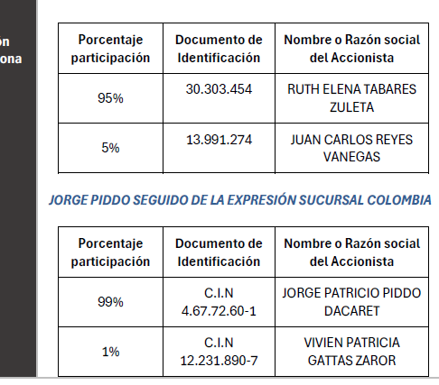

 |  |  | Presupuesto oficial (PO) | $ 9,498,182,082
 |  |  | SMLMV | $ 1,423,500
 |  |  | Presupuesto oficial (PO) en SMLMV | 6672.41
 |  |  | PLAZO (MESES) | 19.0
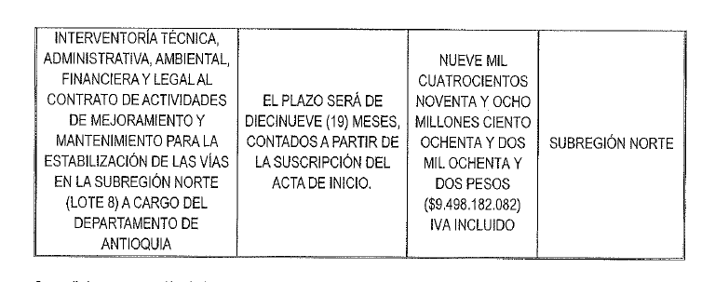

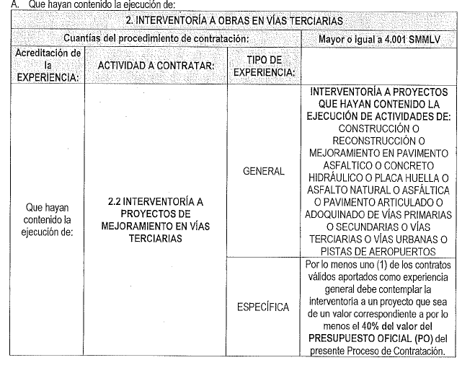

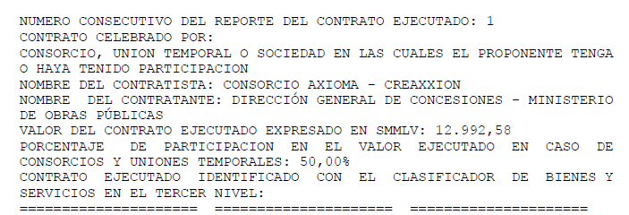

CAPACIDAD FINANCIERA
RENTING DE ANTIOQUIA - RENTAN
INVITACION PRIVADA No 023 DE 2025

PROPUESTA | PROPONENTE | INTEGRANTE | Mipyme | Índice liquidez: Activo corriente sobre pasivo corriente | NIVEL DE ENDEUDAMIENTO: Pasivo total sobre activo total. | UTILIDAD OPERACIONAL | GASTOS DE INTERESES | RAZÓN DE COBERTURA DE INTERÉS: Utilidad operacional / gastos de intereses | ACTIVO CORRIENTE (AC) | PASIVO CORRIENTE (PC) | CAPITAL DE TRABAJO: CT = AC - PC ≥ CTd El capital de trabajo (CT) del oferente deberá ser mayor o igual al capital de trabajo demandado (CTd): CT ≥ CTd | ACTIVO TOTAL (AT) | PASIVO TOTAL (PT) | PATRIMONIO: P = AT - PT ≥ Pd El patrimonio del oferente deberá ser mayor o igual al Patrimonio demandado requerido (Pd) P ≥ Pd | OBSERVACION | CUMPLE/NO CUMPLE CAPACIDAD FINANCIERA
...
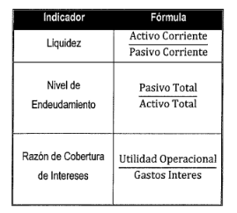
 |  |  |  | Presupuesto oficial (PO) | $ 9,498,182,082
 |  |  |  | Plazo (Meses) | 19.00
 |  |  |  | n | 3.00
 |  |  |  | SMMLV | $ 1,423,500
 |  |  |  | PRESUPUESTO (SMMLV) | 6672.4
 |  |  |  | ANTICIPO | 0%
 |  |  |  | INDICADORES FINANCIEROS | Mipyme | NoMipyme
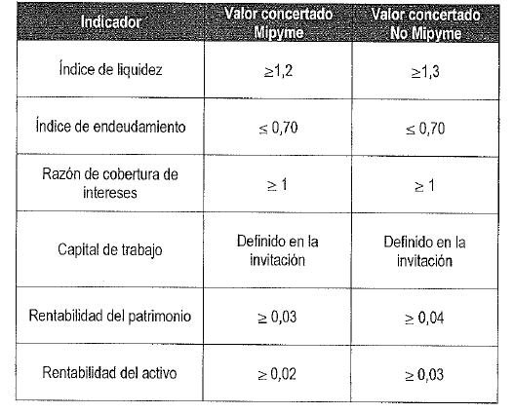
 |  |  |  | Índice liquidez >= | 1.2 | 1.3
 |  |  |  | NIVEL DE ENDEUDAMIENTO <= | 0.7 | 0.7
 |  |  |  | RAZÓN DE COBERTURA DE INTERÉS >= | 1 | 1
 |  |  |  | CAPITAL DE TRABAJO >= | $ 1,499,712,960.32 | $ 1,499,712,960.32
 |  |  |  | PATRIMONIO >= | $ - | $ -
 |  |  |  | RENTABILIDAD SOBRE EL PATRIMONIO: >= | 0.03 | 0.04 |  |  |  |  |  | CUMPLE
 |  |  |  | RENTABILIDAD SOBRE LOS ACTIVOS: >= | 0.02 | 0.03

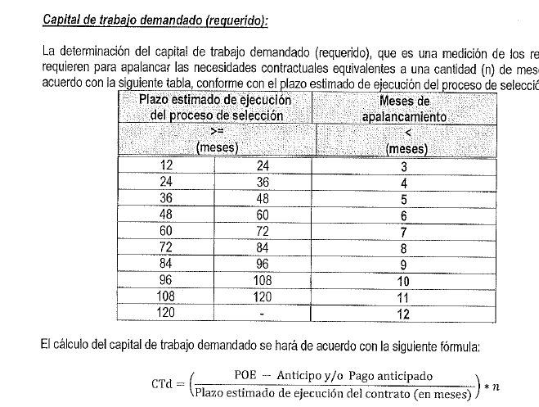

CAPACIDAD ORGANIZACIONAL
RENTING DE ANTIOQUIA - RENTAN
INVITACION PRIVADA No 023 DE 2025
PROPUESTA | PROPONENTE | RENTABILIDAD SOBRE EL PATRIMONIO: igual o superior a Mypime 0.03 NoMypme 0.04 | RENTABILIDAD SOBRE LOS ACTIVOS: igual o superior a Mypime 0.02 NoMypime 0.03 | CUMPLE/NO CUMPLE CAPACIDAD ORGANIZACIONAL
PROPUESTA No. 1 | CREAXXION INGENIEROS CONSULTORES S.A. identificado con NIT 901.831.423 6 | 0.233 | 0.075 | CUMPLE
 | CUMPLE/NO CUMPLE | CUMPLE | CUMPLE
PROPUESTA No. 2 | CONSORCIO INTERVIALES 2025 | 0.19 | 0.12 | CUMPLE
 | CUMPLE/NO CUMPLE | CUMPLE | CUMPLE

